表紙
福井県統一急性心筋梗塞・狭心症+心不全連携パス

氏名 | あ |  | 様 | 生年月日 | 1960-01-01 | 日生 | ＩＤ番号 | 12345678

患者さま・かかりつけ医・病院をつなぐ
大切なカルテです。
受診の際に必ずお持ち下さい

 |  | 福井県立病院

 |  | 主治医 |  | だれだれ

 |  | 連絡先 |  | 〒 | 910-0846
 |  |  |  | 住所 | 福井県福井市四ツ井２－８－１

 |  |  | TEL | 0776-54-5151 |  | （代表）
 |  |  | TEL | 0776-57-2900 |  | （地域医療連携室）

新）パス手紙
入院生活お疲れ様でした。
心臓の治療は今回で終わりではありません。
これからも、治療を継続する必要があります。
そのために、かかりつけの医師と当院が連携して治療を行っていくことが
大切になります。
そこで、かかりつけの医師と急性期病院のスタッフが協同で、患者様の経過をみるために、治療内容や日常生活の注意を記載したカルテを作成しました。
今後、かかりつけ医や他の医療機関を受診する際には必ず持参していただく
ようお願い致します。

受診
受診
情報交換
患者さん
かかりつけ医

 |  |  | 福井県立病院

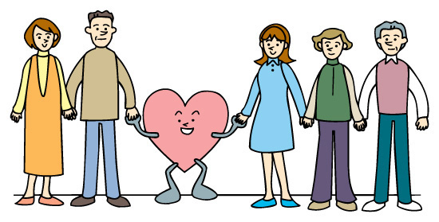

 | 緊急時にはいつでも |  |  | 福井県立病院 |  |  |  |  |  |  |  |  | で対応いたします

氏名 |  | あ | 様 | 生年月日 | 1960-01-01 |  |  |  |  |  | 日生 |  | ＩＤ番号 | 12345678

 | 病名 |  | 心筋梗塞（前壁、側壁、下壁）、狭心症

 | 責任冠動脈 |  | 前下行枝、回旋枝、右冠動脈、その他

 | 治療日 |  | 令和 | 4 | 年 | 10 | 月 | 1 | 日

 | 治療内容 |  | ステント（ベアメタルステント、薬剤溶出性ステント）

 |  |  | バルーン、薬剤コーティッドバルーン、ロータブレーター

 | 服薬 |  | 抗血小板の服薬 |  |  | プラスグレル（エフィエント)

 |  |  | 服薬期間 |  |  | 令和 | 5 | 年 | 10 | 月 |  | 日まで |  | または | 生涯継続

 |  |  | アスピリンの服薬 |  |  | 有

 |  |  | 服薬期間 |  |  | 令和 |  | 年 |  | 月 |  | 日まで |  | または | 生涯継続

 |  |  | 抗凝固薬の服薬 |  |  | 無

 | 左室壁運動

 | 左室機能EF(%) |  |  | HFrEF |  |  |  | HFmrEF |  |  |  |  |  | HFpEF
 |  |  | □ | EF<40% |  | ☑ | 40≦EF＜50％ |  |  |  |  |  | □ | EF≧50％

 | 心不全リスク |  | □ | 低い |  |  | 高い

 | ♦治療部位を図示してください
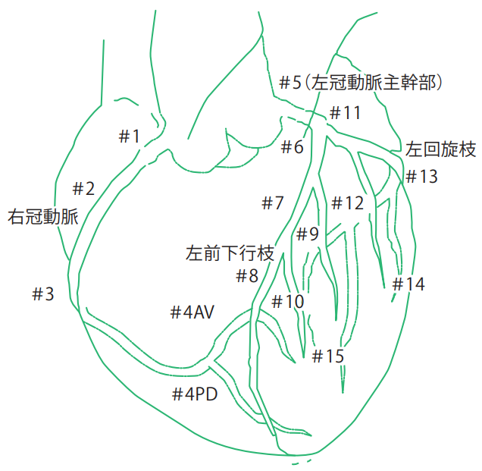
 |  |  |  |  |  | MEMO

新）治療目標
ACS入院：翌日以降→2～4週後（退院前）→退院→→
かかりつけ医（外来）→3か月後→→8～12か月後（基幹病院）

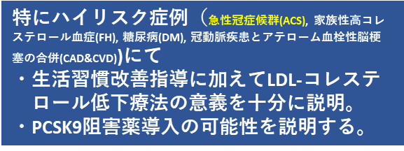
CT/心臓カテーテル
/Imaging

LDL-コレステロール
≧70㎎/dl

スタチン+エゼチミブ にても
LDL-Chol≧70㎎/dl
→→PCSK9阻害薬追加
PCSK9阻害薬投与期間を
検討していく

最大耐用量の
ストロング
スタチン投与
スタチン 未投与

スタチン投与済
(最大耐用量でない)
LDL-コレステロール
＜70㎎/dl

CT/心臓カテーテル
/Imaging

スタチン投与済
(最大耐用量投与中)
スタチン(+エゼチミブ) 継続

必要症例は
心不全治療強化・
不整脈治療強化を実施

心不全・不整脈
などの再評価
繰り返すイベント入院
→入院中にPCSK9阻害薬投与開始を考慮

• スタチンの最大耐用量の目安として
アトルバスタチン20㎎/日、
ロスバスタチン20㎎/日、
ピタバスタチン4㎎/日 を考えます
• 従来の急性心筋梗塞パスで設定されたフォローアップ期間の
8~12か月後のフォローアップに加えて、
より早い時期である“3か月後に”（基幹病院での）フォローアップを設定いたしました。
この目的に下記①②を考えています。

① LDL-コレステロールの低下目標に値に到達しているか否かの確認と
治療方針の確認。
② 特にLVEF低下例や心不全合併症例におおいて
不整脈性疾患の確認や心不全治療法方針などを（必要に応じて追加検査を行い）
確認・共有させていただく機会にしたいと考えています。

新）パス経過表（～12ヶ月）
 | 急性心筋梗塞・狭心症+心不全パス
 |  |  |  |  |  |  |  |  |  |  |  |  |  |  |  | 氏名 | あ |  | 様用

 | ＊今後はかかりつけ医と当院担当医が共同して診療にあたります。

 | かかりつけ医 |  |  |  |  |  |  |  |  |  |  |  |  |  |  | 福井県立病院
 | 施設名 | 福井県立病院 |  | 医院 |  |  |  |  |  |  |  |  |  |  |  | 診療科 | 循環器内科
 | だれだれ |  |  | 先生 |  |  |  |  |  |  |  |  |  |  |  | だれだれ |  |  | 医師
 | 電話 | 0776-54-5151 |  |  |  |  |  |  |  |  |  |  |  |  |  | 電話 | 0776-54-5151

＊食事・禁煙・服薬・適度な運動が基本です。
＊家族の方、または看護師と共にチェックしましょう。
【できた⇒○、まあまあできた⇒△、できない⇒×】

 |  |  |  |  | ☆印の月は、病院への通院月です。
 | ※適宜測定 |  |  |  |  | ☆ | ☆ | ☆ | ☆ | ☆ | ☆ | ☆ | ☆ | ☆ | ☆ | ☆ | ☆ | ☆ | ☆
 |  |  |  |  | 退院時
 |  | 月 日 |  |  | / | / | / | / | / | / | / | / | / | / | / | / | / | / | /
医師記入 | 診察室収縮期血圧（mmHg）
 | 診察室拡張期血圧（mmHg）
 | 脈拍 |  | （bpm）
 | HbA1c (%)
 | LDL-C (mg/dl)
 | 全身状態( 良好 or 不良 )

 | 月 日 | 月 日 |  |  | / | / | / | / | / | / | / | / | / | / | / | / | / | / | /
患者記入 | 体重 (kg)
 | 定期受診ができている
 | 内服が正しく飲めている
 | 禁煙ができている
 | 運動ができている
 | 規則正しい生活ができている
 | 胸痛
 | 動悸
 | 足のむくみ
 | 息苦しさ

 | 紹介医自由記載
 | 例：ＤＡＰＴはＰＣＩ1年後にＳＡＰＴへ切り替えてください

新）生活指導① (内服)
急性心筋梗塞・狭心症+心不全パス
氏 名 |  | あ |  |  | 性 別 | 男性 | 肥満度チェック（退院時） |  |  | YYYY/MM/DD
ID番号 |  | 12345678 |  | 生年月日 |  | 1960-01-01 |  | 日生 | 体 重 |  | 75 | kg | 腹 囲 | 90 | cm
入院期間 |  | 2022-10-01 |  | ～ | 2022-11-01 |  | 標準体重 | 73 | kg | BMI | 26.0

◎内服

【医師よりひとこと】
□ | 薬は医師の指示通り、用法・用量を守ってお飲みください
□ | 薬の中断は病状の悪化につながりますので、ご自身の判断で中断をしないでください
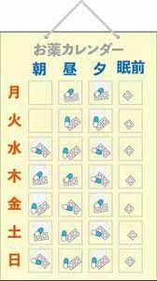
 | ※ステント血栓症/再狭窄，心筋梗塞/狭心症の再発，心不全の進行などのリスクが高くなります
□ | 副作用など気になる症状が出た場合にはお気軽にご相談ください

【薬剤師よりひとこと】
□ | 薬は飲み忘れのないように気をつけてください
 | ※薬カレンダーやケースなどの使用も検討しましょう
□ | 薬を飲み忘れた場合は、絶対に飲み忘れた分をまとめて飲まないでください
□ | 指示された量より多く飲んだり、他人にゆずったりしないでください
□ | 血液をサラサラにする薬を飲んでいる方は怪我に注意してください
□ | 鼻血や歯ぐきからの出血、血尿、内出血などの身体の異常を感じたらすぐに医師にご相談ください
□ | 服用している薬が、グレープフルーツやその加工品（ジュースなど）と飲み合わせが悪い場合が あるので注意してください。

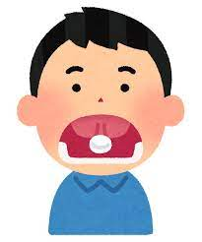
 | ※みかん、オレンジなどは問題ありません
 | ※不安がある方は医師や薬剤師に相談しましょう
□ | ニトロール・ニトロペンは噛まずに、舌の下に入れて溶かしてください
□ | 発作時の薬はいつでも使えるように準備しておきましょう
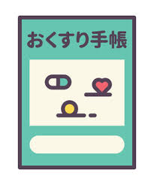
 | ※いくつかの場所に分けて保管しておくと良いでしょう
 | ※保管場所や使用方法などを身近な方にも伝えておきましょう
 | ※使用期限があるので注意しましょう
□ | 貼り薬は、皮膚トラブル防止のため毎日場所をかえて貼ってください

□ | 他の病院に受診する際には、内服している薬の内容を提示できるようにしておきましょう

 | ≪ワーファリンを内服されている方へ≫
□ | あなたに合った量を確認するために、定期的に血液検査（血液凝固能：PT-INR）を受けましょう
□ | 薬の作用が弱くなるため、納豆や青汁、クロレラは食べないでください
納豆
クロレラ

 |  |  |  |  |  |  |  |  |  |  | 説明者 |  |  | 薬剤師 つるが
署名 |  | 令和 | 年 |  | 月 | 日 |  | 本人または代理人名

生活指導①（運動）
急性心筋梗塞・狭心症+心不全パス
氏 名 |  |  | あ |  |  |  | 性 別 |  | 男性 | 肥満度チェック（退院時） |  |  | YYYY/MM/DD
ID番号 |  |  | 12345678 |  |  | 生年月日 |  |  | 1960-01-01 |  | 日生 | 体 重 |  | 75 | kg | 腹 囲 | 90 | cm
入院期間 |  |  | 2022-10-01 |  |  | ～ | 2022-11-01 |  |  | 標準体重 | 73 | kg | BMI | 26.0

◎運動
□ | 理想は1日どれくらい？ |  |  |  |  |  |  |  | 1日 | 30 | 分 | 程度の運動を心掛けましょう。
□ | どのくらいの頻度で？ |  |  |  |  |  |  |  | 週3～5日以上運動しましょう。
□ | どれくらいの時間したら良いの？ |  |  |  |  |  |  |  | 10分程度の運動でも効果はあります。
 |  |  |  |  |  |  |  |  | 短時間の運動を１日に2～3回実施しましょう。
□ | どのくらいの強さの運動が良いの？ |  |  |  |  |  |  |  | 軽く息が弾む程度で、楽に会話できる程度の強さで行いましょう。
＊ | 心肺運動負荷試験【 年 月 日】
 |  | 運動処方：エルゴメータ負荷量【 ～ W】
 |  | 目標心拍数【 ～ 】
 |  | 運動強度：( )Mets
□ | これ大事！ |  |  | 無理なく続けられる程度で行ない、体に異常を感じたらすぐに中止しましょう。
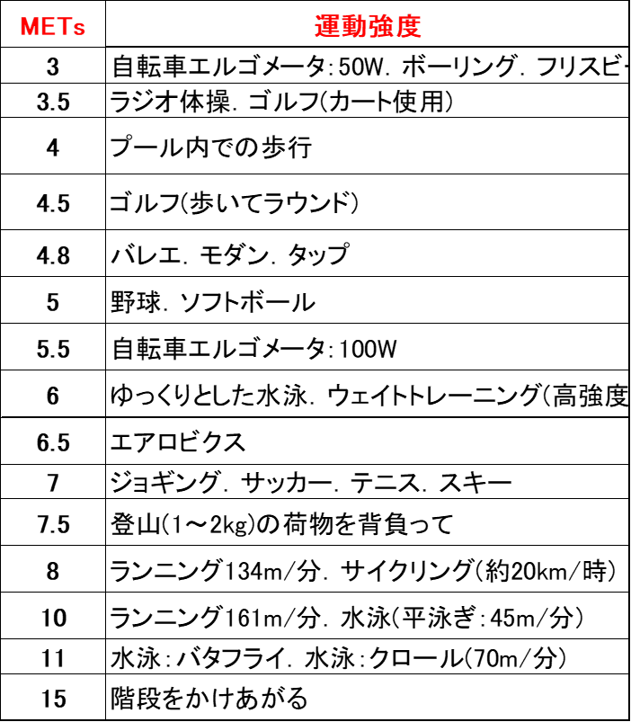
 |  |  |  |  | METs・運動強度の参考

※こんなことにも注意しましょう
□ | ウォーキング・自転車・体操などの有酸素運動がおすすめです。
□ | 準備運動と整理運動を必ず行いましょう。
□ | 退院後、軽い運動から始め、徐々に運動量を増やしていきましょう。
□ | 体に心地よい時間帯に運動をしましょう。 夏は朝・夕、冬は日中がおすすめです。
□ | 食後すぐの運動は、心臓への負担がかかるので、避けましょう。
□ | 生活リズムに合わせて運動をしましょう。
□ | 運動後は、水分補給をしましょう。
□ | 運動する時間がない時は、日常生活の中でできるだけ身体を動かすようにしましょう。
□ | 糖尿病でインスリンや血糖降下薬を内服している方は、運動により低血糖となる危険があるため、
 | 食前や空腹時の運動は避けてください。
 |  |  |  |  |  |  |  |  |  |  | 説明者 |  |  |  | 理学療法士 さばえ

署名 |  | 令和 |  | 年 |  | 月 |  | 日 |  |  | 本人または代理人名

新）生活指導② (生活習慣)
急性心筋梗塞・狭心症+心不全パス
氏 名 |  | あ |  |  | 性 別 | 男性 | 肥満度チェック（退院時） |  |  | YYYY/MM/DD
ＩＤ番号 |  | 12345678 |  |  | 生年月日 |  | 1960-01-01 |  | 日生 | 体 重 |  | 75 | kg | 腹 囲 |  | 90 | cm
入院期間 |  | 2022-10-01 |  | ～ | 2022-11-01 |  | 標準体重 | 73 |  | kg | BMI | 26.0

◎生活習慣
【医師よりひとこと】
□ | 再発予防のため、糖尿病、高血圧、高脂血症など、生活習慣病をしっかり管理していきましょう
□ | 定期的に外来受診してください
□ | 規則正しい生活を心掛けましょう
□ | 体重は、 | 75 | kgを維持しましょう |  |  |  | ※肥満気味の方は減量を心掛けましょう
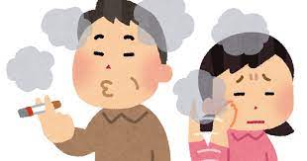
受動喫煙にも
注意しましょう！
□ | 禁煙を心掛けましょう

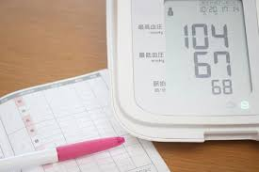
【看護師よりひとこと】
□ | 血圧は毎日測り、記録に残しましょう
 | ※測定した値は記録に残し、外来受診の時に持参しましょう
 | ※血圧が高めの日が続くときには、早めに医師に相談してください
□ | 睡眠は十分にとりましょう
□ | ストレスがたまらないように気分転換をしましょう
□ | 働きすぎ、動きすぎ、頑張りすぎに注意しましょう
 | ※適度に休憩時間を作りましょう
□ | お酒は適量にしましょう
□ | 入浴は、家族が周囲にいる時間帯に入りましょう
 | ※入浴はぬるめのお湯（39-41℃）、短時間（10分以内）、半身浴がおすすめです
 | ※浴室や脱衣所は温めておきましょう
□ | 便通を整えましょう （排便時のいきみは血圧をあげ、心臓に負担をかけてしまいます）
 | ※便秘を予防するには…
 |  | 乳製品・食物繊維をとる、適度な運動、毎日決まった時間にトイレに行く、など
 | ※便秘が改善しない場合には、医師に相談し下剤の使用も検討してください
□ | 季節の変わり目など、体調管理に注意しましょう
 | ※炎天下での作業は控え、涼しい時間帯に活動するようにしましょう
 | ※汗をかいたり、喉が渇いた時には適度に水分を補給しましょう
□ | カフェインを多く含むコーヒー、紅茶、緑茶、栄養ドリンクなどは適量にしましょう

 | ≪心不全と言われた方へ≫
□ | 体重が増え過ぎないように注意しましょう
 | ※毎日、同じ時間帯に体重を測り、記録に残しましょう
 | ※水分は1日( |  | 500 |  | )mlの水分制限を守りましょう
□ | 労作時の息切れや咳・痰の増加、足のむくみ、体重の増加などがあれば、早めに相談してください
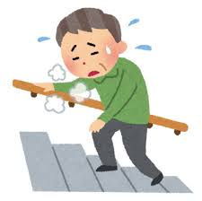
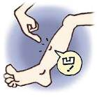
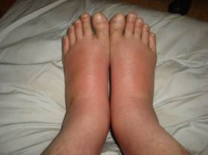

 |  |  |  |  |  |  |  |  |  |  | 説明者 |  |  |  | 看護師 えちぜん
署名 |  | 令和 | 年 |  | 月 | 日 |  |  | 本人または代理人名

